Vergleich
Hausname | Wintergartenhaus | Haus mit Schwimmteich | Altbau | Langhaus mit Aussentreppe | Haus mit Schmimmbad | Braunes Haus | Lannach | Metallaussentreppenhaus
Kaufpreis | 289,000 | 255,000 | 98,000 | 275,000 | 297,000 | 210,000 | 230,000 | 289,000
Ort | 8302 Nestelbach bei Graz | 8345 Straden | 8333 Riegersburg | 8054 Seiersberg-Pirka | 8321 St. Margarethen /Raab | 8412 Allerheiligen b. Wildon | 8502 Lannach | 8564 Krottendorf
Verfügbarkeit | nach Vereinbarung | ab sofort | ab sofort / 3 Monate ba Kauf? | ab sofort | 2017-07-31 | ab sofort | ? | ab sofort
Foto | 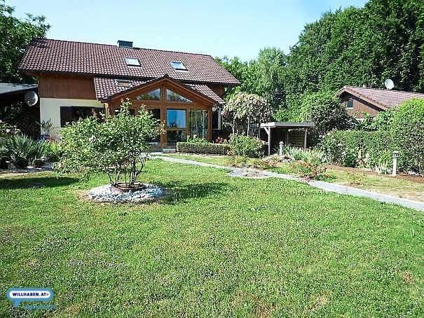 |  | 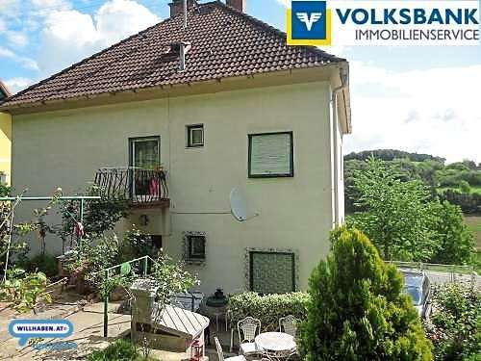 | 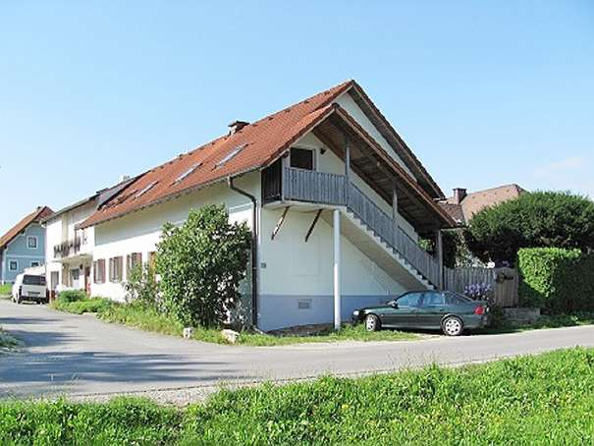 | 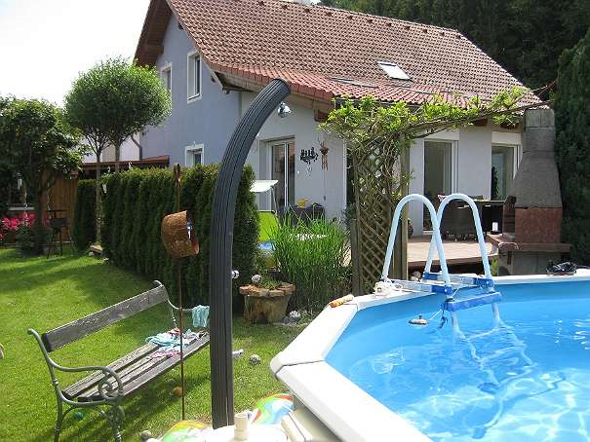 |  |  | 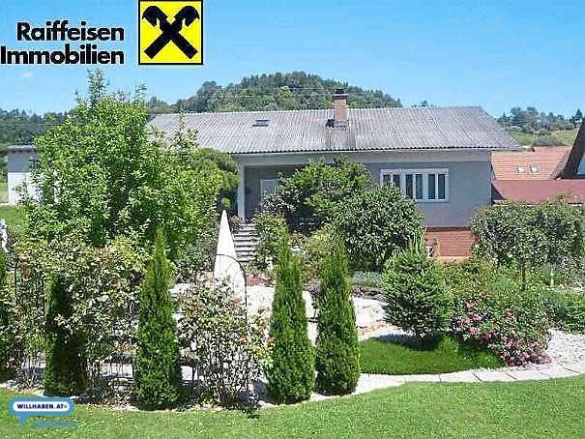
Adresse | Kogelbuch 32 |  |  | Hauptstrasse 27 |  | Siebing 39 | Mittergasse | Klei Gaisfeld 73
Baujahr | 1987 |  | Ende 50er Jahre | 1996 | Neubau | 1983 | 1963/ teilsaniert | 1978
Wohnfläche m2 | 168 | 204 | 140 | 190 | 180 | 187 | 145 | 183
Grundfläche m2 | 1019 | 840 | 620 | 525 | 2022 | 3809 | 995 | 1300
Anzahl Zimmer | 5 | 6 | 6 | 4 | 6 | 3.5 + 2 DG auszubauen | 5 | 6
Küchen | 1 | 1 | 1 | 2 | 1 | 1 | 1 | 1
Anzahl WC | 3 | 2 | 1 | 2 | 2 | 1 + 1 DG | 2 | 2
Badezimmer | 3 | 2 | 1 | 2 | 1 | 1 + 1 Douche DG | 2 | 2
Zustand | sehr gut, Riegelbau | gut / sehr gut | Altbau | gut, laufend renoviert | Neubau | gut / sehr gut | teils sanierungsbedürftig | ?
nötige Baumassnahmen |  |  | ? | Innentreppe
Heizsystem | E-Heizung, Solar vorbereitet | Öl / Solar / Photovoltaik | Kachelöfen, Tischherd, Infrarot teilw. |  |  |  | ? | Öl Zentral
Dach | Ziegel | Ziegel | Ziegel | Ziegel | Erdwärme |  | Ziegel | Eternit
Etagen | 2 | 2 |  | 2 | 2 | 2 | 2 | 2
Keller | ja | ja, grosszügig | 70m2 |  | ja | ja | ja | ja
Externe Gebäude |  |  |  | Gartenhütte, Weinlaube, Biotop, Brunnen, Gewölbekeller | Gartenhaus, Schwimmbad | Gartenschopf |  | Schopf zum Sitzen
Autoabstellplatz | Carport 1 | Garage, Carport | Garage | 4 offene Plätze | 2 mit Werkraum | Garage | Garage | Carport 2

KP / m2 Wohnraum | 1,720.2 | 1,250.0 | 700.0 | 1,447.4 | 1,650.0 | 1,123.0 | 1,586.2 | 1,579.2
KP / m2 Grundfläche | 283.6 | 303.6 | 158.1 | 523.8 | 146.9 | 55.1 | 231.2 | 222.3

Kontakt am | 2016-08-06 | 2016-08-08 | 2016-08-08 | 2016-08-06 | 2016-08-08 | 2016-08-07 | 2016-08-08 | 2016-08-08
Verkäufer | Regina Genser | Herbert Bauer | Herr Parmettler | Franz Weinhandel | Hr. Nitsch | Harald Paulich | Dipl Ing. Georg Fragz | Christian Nebel
Link | www.willhaben.at/iad/immobilien/haus-kaufen/steiermark/graz-umgebung/entzückende-grüne-oase-mit-wintergartentraum-168089258 | www.willhaben.at/iad/immobilien/haus-kaufen/steiermark/suedoststeiermark/schoenes-einfamilienhaus-mit-schwimmteich-in-traumhafter-sonnenlage-naehe-gnas-und-gleichenberg-169691352/ |  | www.willhaben.at/iad/immobilien/haus-kaufen/graz/familienhaus-in-ruhiger-ortslage-128669602/ | www.willhaben.at/iad/immobilien/haus-kaufen/steiermark/weiz/einfamilienhaus-naehe-gleisdorf-168618995/ | www.willhaben.at/iad/immobilien/haus-kaufen/steiermark/Leibnitz/rückzugsort-fuer-die-familie-169276359 | www.immoads.oe24.at/immobilien/haus-kaufen/steiermark/Deutschlandsberg/8502-Lannach/00078861-willkommen-im-familienglueck | www.willhaben.at/iad/immobilien/haus-kaufen/steiermark/voitsberg/wohnhaus-in-ruhiger-sonniger-lage-in-klein-gaisfeld-krottendorf-165759785/
Telefon | +43 664 362 42 98 | +43 664 849 45 14 | +43 664 250 87 78 | +43 664 84 94 517 | +43 664 845 11 583 |  | +43 680 201 35 30 | +43 664 855 01 06
Objektnummer | 107254 |  |  |  |  |  | 78861
 |  |  |  | fw@neuimmo.com |  |  | innoestate
Energieausweis |  | in Arbeit
HWB (kwh/m2/Jahr | 67 |  | 270 | 140 | 47 | 94.7 | ? | 77.88
HWB Energieklasse | C |  |  | D |  | C | ? | C
fGee Energieklasse | 1.6 |  | 3.34 | XX |  | 1.38 | ? | 1.24
fGee Energieklasse | C |  |  |  |  | C | ? | C
 |  |  |  |  |  |  |  | Karin Ranegger
 |  |  |  |  |  |  |  | + 43 3457 4077-88
 |  |  |  |  |  |  |  | karin.ranegger@rlb-stmk.raiffeisen.at

